Suivi de projet
Sujet | Tâches | Difficultés | Développeurs | Points clef du devoir
Répertoire téléphonique en ligne : • Le travail consiste à développer un application simple de gestion d’un répertoire de contact accessible via un site web. • Les fiches de contact devront permettre : • D’avoir pour chaque contact le nom*, prénom*, société, adresse postale, date de naissance, commentaire • Plusieurs numéros de téléphone avec l’indicatif international et le type de numéro (professionnel, fixe, portable, fax) • On ne cherche pas à sécuriser l’accès à l’application | Page d’accueil avec le tableau listant les contacts et lien vers la page de détail du contact |  | Marie | 12 points les fonctionnalités demandées
 | Page détail du contact avec tableau des téléphones du contact |  | Tommy | 8 points pour la qualité du code
 | Formulaire de création d’un contact |  | Marie | -Respect des bonnes pratiques
 | Formulaire de création d’un téléphone |  | Tommy | -Indentation du code et nommage des fonctions et variables
 | Formulaire de modification d’un contact |  | Marie | -Factorisation du code (découpage en fonction et en fichier)
 | Formulaire de modification d’un téléphone |  | Tommy | Documentation du code (norme PhpDoc) dossier httpdocs avec les sources PHP de l'application
 | Lien pour supprimer un contact à partir de la liste (prévoir de demander la confirmation) |  | Marie | Fichier zip à envoyer par mail à benoit@fuleran.net (avec le nom des binomes)
Environnement de développement : | Lien pour supprimer un téléphone à partir de la fiche individuelle d’un contact (prévoir de demander la confirmation) |  | Tommy | fichier dump SQL contenant les requêtes créant la structure de la BDD et la remplissant d’un jeu de données test (10 contacts avec plusieurs numéro de téléphone)
Code en PHP 7 | Pagination de la liste des contacts par lot de 10 contacts |  | Marie | DEADLINE : avant le Dimanche 3/2/2019 à minuit
serveur Apache/PHP/Mysql sous Windows (easyPHP ou wampserveur) | Filtrage de la liste des contacts par le code postal |  | Tommy
 | Possibilité d’ajouter une photo à un contact (format jpeg, gif ou png avec un maximum de 200 ko) |  | Marie
 | Export d’une fiche individuelle sous forme d’un fichier au format vcard |  | Tommy
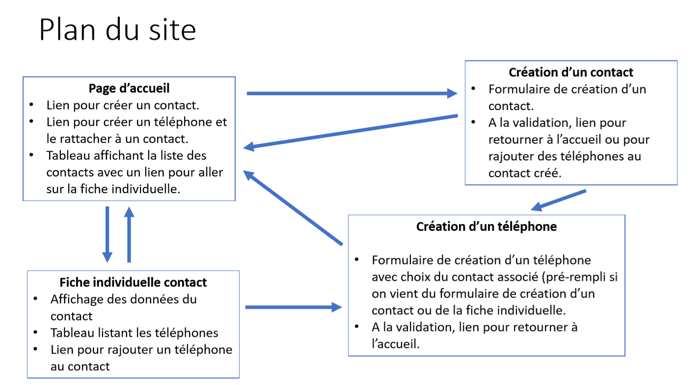
 |  |  |  | Classes :
 |  |  |  | Contact (nom, prénom, société, adresse, date de naissance, commentaire)
 |  |  |  | Adresse(NuméroDeRue,NomDeRue,codePostal,pays)
 |  |  |  | Téléphone(international,professionnel, fixe, portable, fax)
 |  |  |  | CollectionContact
 |  |  |  | CollectionTéléphone
 |  |  |  | AccessDonnees

